駐車場笹塚
 |  |  | 最安値

 | 至
 | 高
 | 円
 | 寺 |  | ニチエイP

 |  |  | 水道道路
 | 泉南

 | 環
 | 状
 | 7
 | 号
 | 線
 |  |  |  |  |  |  |  | バス停笹塚2丁目 |  | 買物￥1000で50分無料
 |  |  | 業務ｽｰﾊﾟｰ | ファミマ |  |  | ファミマ |  |  |  | サミット
 |  |  |  |  |  |  |  |  | 歩
 |  |  |  |  |  | 歩 |  |  | 道
至調布 | 大原交差点 |  | 甲州街道 |  |  | 道 |  |  | 橋 |  | 至新宿
 |  |  |  |  |  | 橋

 |  |  |  |  |  | リバティベル | ドコモ | バス停笹塚2丁目

 |  |  |  |  | ホテルP

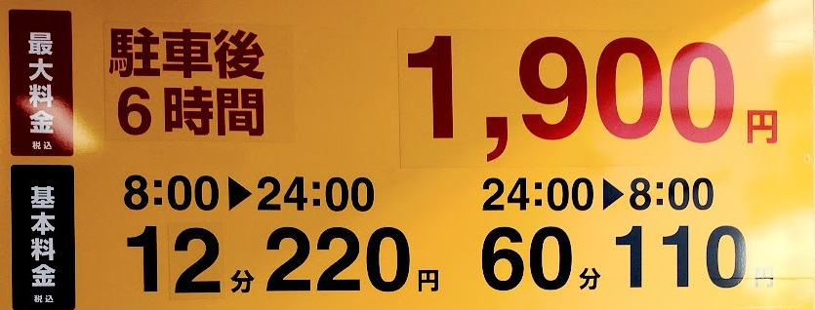

 |  | 前沢 |  |  |  |  |  |  |  |  | 笹塚駅
 |  | モータース |  |  |  |  |  |  |  |  |  | 笹塚21

 | 至
 | 大
 | 森

